SRI European Equity
SRI EUROPEAN EQUITY

CHARAKTERISTIKA FONDU
STRUKTURA FONDU

2,30% hotovost | 2.30%
8,90% materiály | 8.90%
18,60% finanční služby | 18.60%
10,90% informační technologie | 10.90%
6,80% spotřeba - cyklická | 6.80%
14,50% průmysl | 14.50%
19,30% zdravotnictví | 19.30%
10,40% spotřeba - necyklická | 10.40%
8,40% ostatní | 8.40%
Název fondu: | SRI European Equity

AKCIOVÝ FOND
Investiční manažer: | Sycomore Asset Management
Hodnota fondu: | 251,05 mEUR
Počátek obchodování: | 2007-03-29 |  | vykouzlit někomu úsměv na tváři
Investiční cíl: Cílem fondu je překonat svůj benchmark (kterým je MSCI Europe - Net Total Return Index) a poskytovat dlouhodobé zhodnocení kapitálu. Fond investuje téměř 90 % svých aktiv do akcií společností, které jsou kompatibilní s kritérii ESG. Portfolio manager vybírá ze společností, které mají nejlepší enviromentální, sociální a firemní řízení. Fond může používat finanční nástroje a deriváty pro investiční účely.

POPLATKY GENERALI ČESKÁ POJIŠŤOVNA A.S.*
TOP 10
GENERALI INVESTMENTS LUXEMBOURG SA
Rozdíl mezi nákupním a prodejním kurzem podílových jednotek: | Běžné/jednorázové pojistné: 5 %/0 % Mimořádné pojistné 2% resp. 3 %** | Společnost |  |  | % v portfoliu | Sektor
Částečný odkup: | 0,25 % z odkoupené částky, minimálně však 50 Kč a maximálně 500 Kč | Roche Holding AG-Genusschein |  |  | 3.94 | zdravotnictví
Poplatky za přemístění: | V každém poj. roce 2 zdarma, jinak 0,25 % akt. hodnoty přemístěných jednotek, min. 50 Kč a max. 500 Kč. | ASTRAZENECA PLC (AZN LN) |  |  | 3.79 | zdravotnictví
Poplatky za správu fondu***: | 2 % p.a. | ASML Holding NV (ASML NA) |  |  | 3.60 | informační technologie
* výtah ze sazebníku poplatků k IŽP týkající se fondů, v případě rozdílů platí sazebník poplatků |  | AIR LIQUIDE SA (AI FP) |  |  | 3.10 | materiály
 |  | BNP PARIBAS (BNP FP) |  |  | 2.44 | finanční služby
** závisí na produktu *** náklady za správu fondu jsou započtené v NAV (t.j. v kurzu) |  | NESTE OYJ (NESTE FH) |  |  | 2.20 | energie
KOMENTÁŘ K TRHU
KOMENTÁR TRHU
KOMENTÁŘ TRHU
KOMENTÁŘ TRHU
VÝKONNOST FONDU
 |  | UNILEVER PLC (ULVR LN) |  |  | 2.14 | spotřeba - cyklická
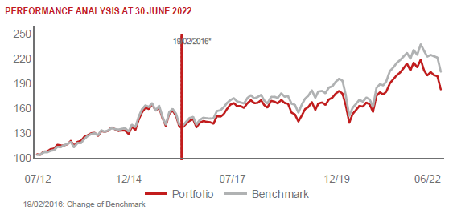 |  | L'OREAL (OR FP) |  |  | 2.09 | spotřeba - cyklická
 |  | SIEMENS HEALTHINEERS AG (SHL GY) |  |  | 2.07 | zdravotnictví
 |  | NESTLE SA-REG (NESN SE) |  |  | 2.04 | spotřeba - cyklická

STATISTIKY
 |  | STD | IR | TE | Rating Morningstar(4) |  | Quartile Morn.
 |  | 15.96% | -0.69% | 4.06% | x |  | x
 |  | (1) Standard Deviation (Směrodatná odchylka): míra rizika, volatilita výkonnosti fondu. (2) Information Ratio (Informační poměr): poměr průměrně dosaženého výnosu oproti odchylce od indexu. (3) Tracking Error: směrodatná odchylka rozdílu výkonnosti fondu

VÝKONNOST (EUR)

 |  | 1 měsíc (%) | YTD (%) |  | 1 rok (%) | od počátku (%)
SRI European Equity (ISIN: LU0145455811) |  | -6.13 | -12.11 |  | -10.16 | 21.21
Benchmark * |  | -7.73 | -13.84 |  | -6.54 | 27.30
Excess Return |  | 1.60 | 1.73 |  | -3.62 | -6.09
Červen 2022
* MSCI Europe - Net Total Return Index
Hodnota investice do podílových fondů může růst, klesat nebo stagnovat podle situace na finančních trzích. Minulé výnosy nejsou zárukou výnosů v budoucnu.

